2021-11-27-01
编号 |  |  | T00001 | 标题 |  | 无激光设备连接下的软件启动测试
批号 |  |  | 2021-11-27-01

测试人 |  |  | OneMinute | 日期 |  | 2021-11-27 | 测试业务类别 | UI |  | 测试状态 | 实施中
受测目标 |  |  | 桌面软件 CNE Laser | 版本 |  | 0.5.0.0-unstable | 测试类型 | 回归测试 |  | 目的 | 功能验证
测试结果 |  |  | Fail

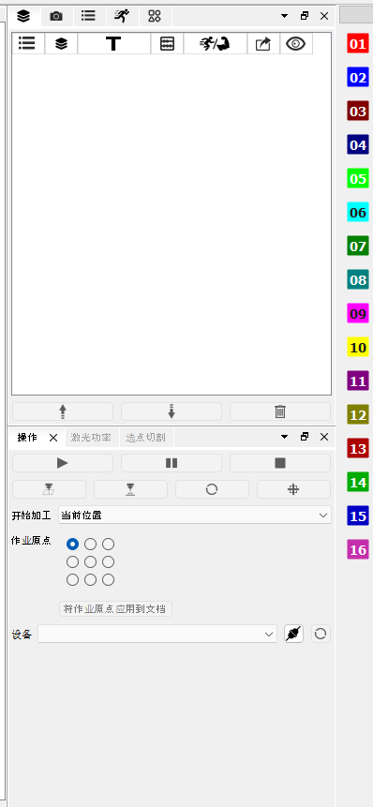
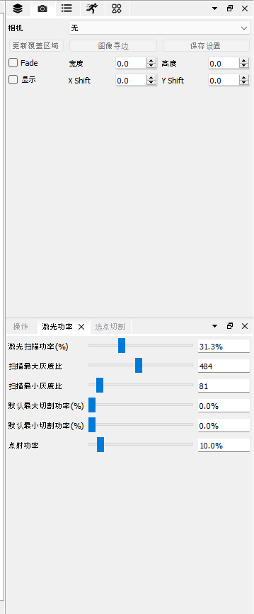
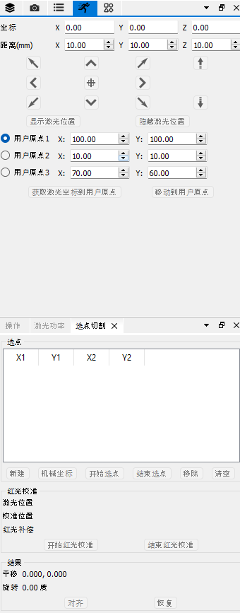
 | 备注
1 |  | 该测试是在全面改为微米单位后
2

 | 测试环境
SN |  | 环境描述
1 |  | Windows 11 x64; 16G; 1920x1080, 100%; English;
2 |  | 无设备连接
3 |  | Debug模式下
4 |  | 未连接相机

 | 数据准备
SN |  | 数据描述
1 |  | 当前选项设备原点为右上角
2 |  | 加工幅面为280mm x 190mm
3 |  | 默认全屏
4

 | 测试场景描述
1
2
3
4

 | 测试步骤
SN |  | 测试步骤 |  |  | 期望输出 |  |  |  | 实际输出（一致可不填） |  |  | 结果
1 |  | 正常启动应用 |  |  | 出现主界面 |  |  |  |  |  |  | Pass

2 |  | 观察工具栏 |  |  | 工具栏第二行全部图元相关控件不可用 |  |  |  |  |  |  | Pass

3 |  | 观察右侧面板区 |  |  | 上部【图层】面板在首位，下部【操作】面板在首位 |  |  |  |  |  |  | Pass

4 |  | 观察状态栏 |  |  | 左一显示【提示】 |  |  |  |  |  |  | Pass

5 |  | 同上 |  |  | 左二显示【未注册】 |  |  |  |  |  |  | Pass

6 |  | 同上 |  |  | 左三显示【未激活】 |  |  |  |  |  |  | Pass

7 |  | 同上 |  |  | 左四显示【右上】 |  |  |  | 0,0 |  |  | Fail

8 |  | 同上 |  |  | 左六显示【幅面(mm):280x190】 |  |  |  | Page Size(mm): 280000x190000 |  |  | Fail

9 |  | 同上 |  |  | 左七显示【无文档 | 未连接】 |  |  |  |  |  |  | Pass

10 |  | 同上 |  |  | 右一显示【CNE Laser】 |  |  |  |  |  |  | Pass

11 |  | 同上 |  |  | 右二显示空的进度条 |  |  |  |  |  |  | Pass

12 |  | 观察右侧图层按钮区 |  |  | 右侧图层按钮区有16个按钮 |  |  |  |  |  |  | Pass

13 |  | 观察左侧图元工具按钮区 |  |  | 左侧工具按钮均不可用 |  |  |  |  |  |  | Pass

14 |  | 默认全屏启动 |  |  | 全屏启动 |  |  |  |  |  |  | Pass

15 |  | 观察【操作】面板 |  |  | 上两排按钮全部不可用 |  |  |  |  |  |  | Pass

16 |  | 同上 |  |  | 【开始加工】下拉框可用 |  |  |  |  |  |  | Pass

17 |  | 同上 |  |  | 【作业原点】9宫格单选按钮组可用 |  |  |  |  |  |  | Pass

18 |  | 同上 |  |  | 设备列表可用，但无数据 |  |  |  |  |  |  | Pass

19 |  | 同上 |  |  | 连接按钮可用 |  |  |  |  |  |  | Pass

20 |  | 同上 |  |  | 刷新按钮可用 |  |  |  |  |  |  | Pass

21 |  | 观察【激光功率】面板 |  |  | 所有按钮均不可用 |  |  |  | 可用 |  |  | Fail

22 |  | 同上 |  |  | 6项数值均与选项窗口中数据一致 |  |  |  |  |  |  | Pass

23 |  | 观察【选点切割】面板 |  |  | 所有控件均不可用 |  |  |  |  |  |  | Pass

24 |  | 观察【相机】面板 |  |  | 所有控件均不可用 |  |  |  | 可用 |  |  | Pass

25 |  | 观察【运动控制】面板 |  |  | 第一行【坐标】文本框均为只读 |  |  |  |  |  |  | Pass

26 |  | 同上 |  |  | 第二行【距离】文本框均不可用 |  |  |  | 可用 |  |  | Fail

27 |  | 同上 |  |  | 第三行运动控制按钮均不可用 |  |  |  |  |  |  | Pass

28 |  | 同上 |  |  | 第四、五、六行【用户原点】控件均不可用 |  |  |  | 可用 |  |  | Fail

29 |  | 同上 |  |  | 第七行按钮均不可用 |  |  |  |  |  |  | Pass

30 |  | 观察工具栏 |  |  | 【新建】按钮可用 |  |  |  |  |  |  | Pass

31 |  | 同上 |  |  | 【打开】按钮可用 |  |  |  |  |  |  | Pass

32 |  | 同上 |  |  | 【导入】按钮可用 |  |  |  |  |  |  | Pass

33 |  | 同上 |  |  | 【选项】按钮可用 |  |  |  |  |  |  | Pass

34 |  | 同上 |  |  | 其它上述未提及工具栏按钮均不可用 |  |  |  |  |  |  | Pass

35 |  | 关闭窗口 |  |  | 正常关闭 |  |  |  |  |  |  | Pass

36

37

38

39

40

41

42

43

44

45

46

47

48

49

50

51

